Dimension Sprite
HERO MARCHE | Ligne (y) | Colonne (x)
Nombre de sprite | 4 | 3
Pixel Border 1 | 3 | 4
Pixel Border 2 | 0 | 4
Pixel Séparation | 3 | 8
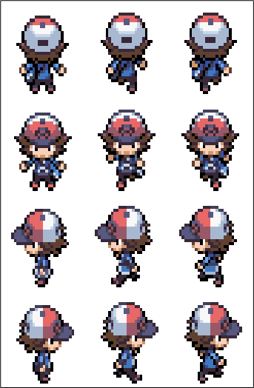
Pixel Sprite | 29 | 24
Pixel Total | 128 | 96
Taille Tot Original | 8.9831613032 | 6.5513556035
Taille Crop | 2.0352474828 | 1.6378389009
Taille Crop Voulue | 2 | 1.6551724138
Taille Tot Reshape | 8.8275862069 | 6.6206896552
Vérification | TRUE | TRUE
Numéro Crop | 3 | 0
Timing | 0.2
Nom Feuille | Dimension Sprite
Nom Sprite | Hero_Marche
Nom Sprite Original | Hero_Marche_Originel

HERO MARCHE | Ligne (y) | Colonne (x)
Nombre de sprite | 4 | 3
Pixel Border 1 | 3 | 4
Pixel Border 2 | 0 | 4
Pixel Séparation | 3 | 8
Pixel Sprite | 29 | 24
Pixel Total | 128 | 96
Taille Tot Original | 2.1307611444 | 1.6418388451
Taille Crop | 2.0352474828 | 1.6378389009
Vérification | TRUE | TRUE
Numéro Crop | 2 | 2
Nom Feuille | Dimension Sprite
Nom Sprite | Hero_Marche
Nom Sprite Original | Hero_Marche_Originel

Bourg Palette
Y | 28.760551453
X | -62.140155792
Crop.Y | 0
Crop.X | 0
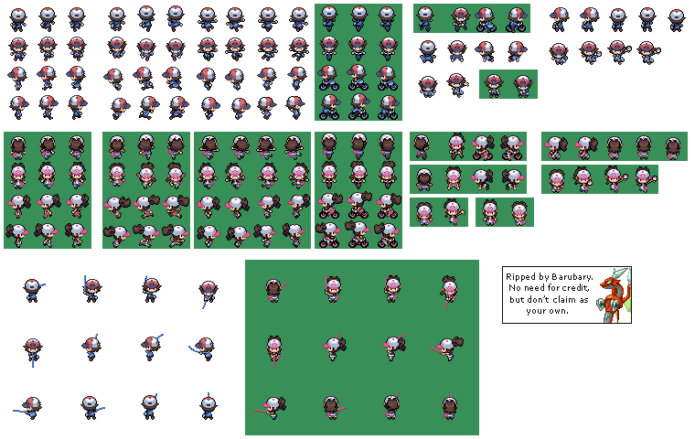
Crop.PictureOffsetY | 28.761571884
Crop.PictureOffsetX | 62.140396118
Nom Image | HeroTestG2
Nom Image Original | HeroTestG2_Original
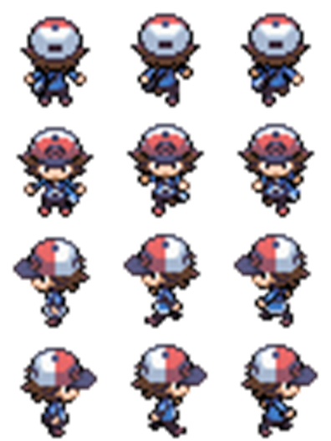

 |  | 56.692913386

 | Direction | Cycle
 | Bas | 0
 | 1
 | Haut | 0
 | Bas | 1
 | Gauche | 2
 | Droite

